상품제안서
바세린 핸드앤네일 핸드크림, 바디워시 비누 핸드크림 도브 아이깨끗해 바세린 선물세트 | 상품코드: F32147

 |  |  |  |  |  |  | 02-412-0044 | www.easy1.co.kr
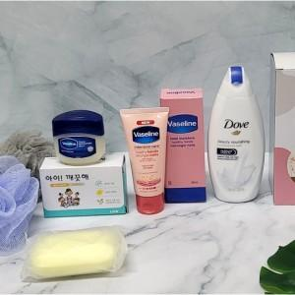

【상세/제작정보】

【인쇄/포장옵션】 | 스티커 / 포장지포장

【공급단가】 | 수량 | 100~ | 300~ | 500~ | 1,000~ | 3,000~
*VAT별도 | 단가 | 7,250원 | 7,130원 | 6,960원 | 6,780원 | 6,670원

【상품 URL】 | https://dev.easy1.co.kr:443/src/goods_detail.php?gdno=32147

